箱唛扫码
Factory name (工厂名称)
PO. Number(订单号) | 78581-01 79113-01 79116-01 79117-01 79115-01
Style Code.(款号) | 6384-710-717
Product Code.(产品编号) | RECYCLE CARE LABEL RECYCLE COMPONENT LABEL | Carton No.(箱号):
Inner Packages(包装方式） | 2000pcs/ bundle | 1/3
SIZE/qty (尺码/数量) | 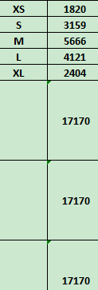
Carton Dimension（箱规） | 30*40*50 | Country of Origin：
Gross Weight（毛重） | 13.4kg | Made In China
Net Weight（净重） | 13kg
Remark（备注）

Factory name (工厂名称)
PO. Number(订单号) | 78581-01 79113-01 79116-01 79117-01 79115-01
Style Code.(款号) | 6384-710-800
Product Code.(产品编号) | RECYCLE CARE LABEL RECYCLE COMPONENT LABEL | Carton No.(箱号):
Inner Packages(包装方式） | 2000pcs/ bundle | 2/3
SIZE/qty (尺码/数量) | 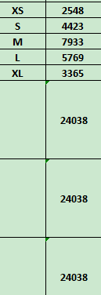
Carton Dimension（箱规） | 30*40*50 | Country of Origin：
Gross Weight（毛重） | 18.6kg | Made In China
Net Weight（净重） | 18.2kg
Remark（备注）

Factory name (工厂名称)
PO. Number(订单号) | 78581-01 79113-01 79116-01 79117-01 79115-01
Style Code.(款号) | 6384-710-812
Product Code.(产品编号) | RECYCLE CARE LABEL RECYCLE COMPONENT LABEL blank care label | Carton No.(箱号):
Inner Packages(包装方式） | 2000pcs/ bundle | 3/3
SIZE/qty (尺码/数量)
Carton Dimension（箱规） | 30*40*50 | Country of Origin：
Gross Weight（毛重） | 17.2kg | Made In China
Net Weight（净重） | 16.8kg
Remark（备注）

 | 06384710812011 | 06384710717019 | 06384710800018
 | 06384710812028 | 06384710717026 | 06384710800025
 | 06384710812035 | 06384710717033 | 06384710800032
 | 06384710812042 | 06384710717040 | 06384710800049
 | 06384710812059 | 06384710717057 | 06384710800018
 | 06384710812011 | 06384710717019 | 06384710800025
 | 06384710812028 | 06384710717026 | 06384710800032
 | 06384710812035 | 06384710717033 | 06384710800049
 | 06384710812042 | 06384710717040 | 06384710800056
 | 06384710812059 | 06384710717057

